차트
왼쪽은 강서구 데이터 오른쪽은 마곡동 데이터 입니다.

강서구의 특징과 마곡동의 특징을 비교하면서 강서구에서 마곡동이 어떤 포지션인지를 생각해보는것도 좋을것같아요
10년간 거래량
 | 거래량
2013-1 | 130
2013-2 | 147
2013-3 | 274
2013-4 | 269
2013-5 | 258
2013-6 | 180
2013-7 | 149
2013-8 | 244
2013-9 | 348
2013-10 | 349
2013-11 | 218
2013-12 | 247
2014-1 | 290
2014-2 | 360
2014-3 | 336
2014-4 | 198
2014-5 | 193
2014-6 | 175
2014-7 | 271
2014-8 | 452
2014-9 | 457
2014-10 | 380
2014-11 | 302
2014-12 | 292
2015-1 | 560
2015-2 | 579
2015-3 | 786
2015-4 | 577
2015-5 | 479
2015-6 | 623
2015-7 | 603
2015-8 | 399
2015-9 | 570
2015-10 | 511
2015-11 | 277
2015-12 | 178
2016-1 | 199
2016-2 | 239
2016-3 | 437
2016-4 | 647
2016-5 | 653
2016-6 | 755
2016-7 | 641
2016-8 | 542
2016-9 | 435
2016-10 | 492
2016-11 | 200
2016-12 | 152
2017-1 | 121
2017-2 | 195
...
10년거래량
 | 거래량
2013-1 | 2
2013-2 | 3
2013-3 | 5
2013-4 | 3
2013-5 | 2
2013-6 | 4
2013-7 | 3
2013-8 | 6
2013-9 | 12
2013-10 | 8
2013-11 | 3
2013-12 | 4
2014-1 | 4
2014-2 | 4
2014-3 | 3
2014-4 | 3
2014-5 | 2
2014-6 | 12
2014-7 | 36
2014-8 | 139
2014-9 | 62
2014-10 | 26
2014-11 | 15
2014-12 | 11
2015-1 | 13
2015-2 | 14
2015-3 | 29
2015-4 | 18
2015-5 | 12
2015-6 | 13
2015-7 | 16
2015-8 | 23
2015-9 | 29
2015-10 | 21
2015-11 | 9
2015-12 | 6
2016-1 | 4
2016-2 | 5
2016-3 | 19
2016-4 | 17
2016-5 | 24
2016-6 | 40
2016-7 | 29
2016-8 | 30
2016-9 | 29
2016-10 | 46
2016-11 | 28
2016-12 | 10
2017-1 | 7
2017-2 | 12
...

년도별 세대수
 | 세대수
2010 | 64546
2012 | 64684
2013 | 65973
2014 | 72855
2015 | 75562
2016 | 77353
2017 | 79150
2018 | 79422
2019 | 79921
2020 | 80443
2021 | 82259
2022 | 83055
년도별 세대수
 | totalHouseholdCount
2014 | 7900
2015 | 7900
2016 | 9691
2017 | 11488
2018 | 11488
2019 | 11488
2020 | 11488
2021 | 13017
2022 | 13017
2023 | 13017

 | 회전율
2013 | 4%
2014 | 5%
2015 | 8%
2016 | 7%
2017 | 6%
2018 | 5%
2019 | 4%
2020 | 5%
2021 | 2%
2022 | 0%
2023 | 0%
 | 회전율
2013
2014 | 4%
2015 | 3%
2016 | 3%
2017 | 2%
2018 | 2%
2019 | 2%
2020 | 3%
2021 | 1%
2022 | 0%
2023 | 0%

면적 그룹별 거래량
 | 거래량
A0 | 1668
A1 | 5481
A2 | 9401
A3 | 1420
A4 | 2709
A5 | 2264
면적 그룹별 거래량
 | 거래량
A2 | 502
A3 | 1207
A4 | 386
 |  |  |  |  |  | 면적그룹 정의
 |  |  |  |  |  | A0 : 35m2(전용)
 |  |  |  |  |  | A1 : 35~ 50m2(전용)
 |  |  |  |  |  | A2 : 50~ 65m2(전용) 59타입
 |  |  |  |  |  | A3 : 65~85m2(전용) 84타입
 |  |  |  |  |  | A4 : 85~120m2(전용)
 |  |  |  |  |  | A5 : 120m2~(전용)

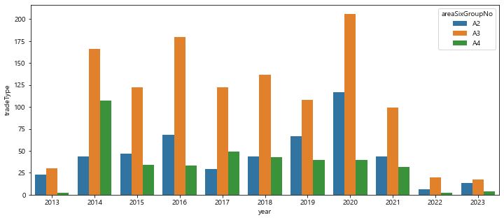
면적그룹별 거래량 시계열데이터 |  |  |  |  |  |  | 면적그룹별 거래량 시계열데이터
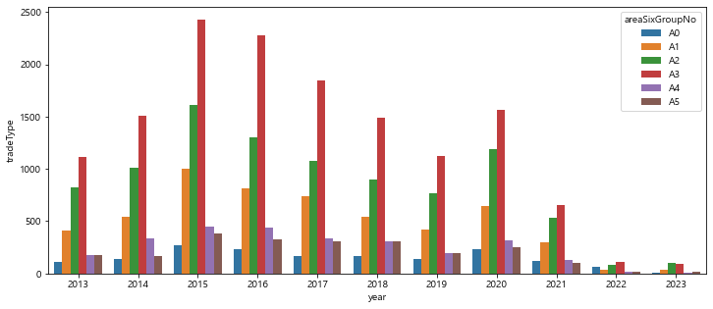
 |  |  |  |  |  | 면적그룹 정의
 |  |  |  |  |  | A0 : 35m2(전용)
 |  |  |  |  |  | A1 : 35~ 50m2(전용)
 |  |  |  |  |  | A2 : 50~ 65m2(전용) 59타입
 |  |  |  |  |  | A3 : 65~85m2(전용) 84타입
 |  |  |  |  |  | A4 : 85~120m2(전용)
 |  |  |  |  |  | A5 : 120m2~(전용)

면적그룹별 단지수
 | 단지수
A1 | 1
A2 | 11
A3 | 21
A4 | 12
면적그룹별 단지수
 | 단지수
A0 | 21
A1 | 31
A2 | 120
A3 | 160
A4 | 74
A5 | 24

 |  |  |  |  |  | 면적그룹 정의
 |  |  |  |  |  | A0 : 35m2(전용)
 |  |  |  |  |  | A1 : 35~ 50m2(전용)
 |  |  |  |  |  | A2 : 50~ 65m2(전용) 59타입
 |  |  |  |  |  | A3 : 65~85m2(전용) 84타입
 |  |  |  |  |  | A4 : 85~120m2(전용)
 |  |  |  |  |  | A5 : 120m2~(전용)

준공연차에 따른 단지수
 | 단지수
신축 | 15
일반 | 83
구축 | 101
준공연차에 따른 단지수
 | 단지수
신축 | 1
일반 | 17
구축 | 3

 |  |  |  |  |  | 신축, 구축, 일반 정의
 |  |  |  |  |  | 신축 : 준공 ~5년차
 |  |  |  |  |  | 일반 : 준공 5년차 ~ 20년차
 |  |  |  |  |  | 구축 : 준공20년차~

마지막 거래가격으로 본 강서구 대장단지 TOP5 |  |  |  |  |  |  | 마지막 거래가격으로 본 마곡동 대장단지 TOP5
열1 | 단지명 | 면적그룹 | 거래일자 | 공급평당가 | 외형가 |  | 열1 | 단지명 | 면적그룹 | 거래날짜 | 공급평당가 | 외형가
0 | e편한세상염창 | A2 | 2021-08-01 | 54,825,462 | 1,335,000,000 |  | 0 | 마곡엠밸리15단지 | A2 | 2021-09-01 | 52,295,409 | 1,310,000,000
1 | 마곡엠밸리15단지 | A2 | 2021-09-01 | 52,295,409 | 1,310,000,000 |  | 1 | 마곡힐스테이트 | A2 | 2022-06-01 | 50,950,263 | 1,260,000,000
2 | 마곡힐스테이트 | A2 | 2022-06-01 | 50,950,263 | 1,260,000,000 |  | 2 | 마곡엠밸리12단지 | A3 | 2021-09-01 | 45,967,520 | 1,670,000,000
3 | 마곡엠밸리12단지 | A3 | 2021-09-01 | 45,967,520 | 1,670,000,000 |  | 3 | 마곡엠밸리5단지 | A4 | 2022-03-01 | 44,956,140 | 2,050,000,000
4 | 강서한강자이 | A2 | 2021-08-01 | 45,058,690 | 1,190,000,000 |  | 4 | 마곡엠밸리12단지 | A2 | 2021-03-01 | 42,438,272 | 1,100,000,000

열1 | 단지명 | 면적그룹 | 날짜기준 | 공급평당가 | 외형가 |  | 열1 | 단지명 | 면적그룹 | 기준날짜 | 공급평당가 | 외형가
0 | 마곡센트레빌 | A1 | 2023-04-01 | 40,816,327 | 800,000,009 |  | 0 | 마곡엠밸리7단지 | A3 | 2023-04-01 | 38,858,846 | 1,287,782,156
1 | e편한세상염창 | A2 | 2023-04-01 | 40,711,459 | 970,154,068 |  | 1 | 마곡힐스테이트 | A2 | 2023-04-01 | 38,709,256 | 957,279,904
2 | 염창한화꿈에그린1차 | A2 | 2023-04-01 | 38,895,371 | 999,999,988 |  | 2 | 마곡엠밸리6단지 | A3 | 2023-04-01 | 38,214,702 | 1,310,000,000
3 | 마곡엠밸리7단지 | A3 | 2023-04-01 | 38,858,846 | 1,287,782,156 |  | 3 | 마곡엠밸리8단지 | A2 | 2023-04-01 | 38,011,006 | 966,999,993
4 | 마곡힐스테이트 | A2 | 2023-04-01 | 38,709,256 | 957,279,904 |  | 4 | 마곡13단지힐스테이트마스터 | A2 | 2023-04-01 | 37,093,358 | 914,722,208

